Figure 2
 | Crimes et délits "à caractère raciste" | Contraventions "à caractère raciste" | Total des infractions "à caractère raciste"
2016 | 5,460 | 3,725 | 9185
2017 | 4,806 | 3,831 | 8637
2018 | 4,972 | 4,295 | 9267
2019 | 5,501 | 5,341 | 10842
2020 | 5,255 | 6,057 | 11312
2021 | 6,267 | 6,797 | 13064
2022 | 6,478 | 6,134 | 12612
2023 | 8,542 | 6,376 | 14918

 |  |  |  | Figure 2. Evolution des crimes, délits et contraventions "à caractère raciste" de 2016 à 2023

Lecture . Entre 2022 et 2023, les crimes, délits et contraventions "à caractère raciste" augmentent de plus de 1000 infractions.
Champ · France.
Sources · bases statistiques des infractions enregistrées par la police et la gendarmerie entre 2016 et 2023 (données provisoires 2023, extraction janvier 2024).

Figure 2 b
Figure 2b – Nombre de crimes et délits et nombre de contraventions à caractère raciste enregistrés mois par mois par les services de sécurité en 2021, 2022 et 2023
Crimes et délits "à caractère raciste"
Contraventions "à caractère raciste"

Lecture : au mois d’octobre, le nombre de crimes et délits à caractère raciste enregistrés par les services de sécurité est passé de 603 en 2022 à 1149 en 2023
Champ · France.
Sources · bases statistiques des infractions enregistrées par la police et la gendarmerie entre 2021 et 2023 (données provisoires 2023, extraction janvier 2024).

Crimes et délits | janvier | février | mars | avril | mai | juin | juillet | août | septembre | octobre | novembre | décembre
2021 | 402 | 411 | 485 | 470 | 550 | 713 | 575 | 451 | 623 | 555 | 520 | 512
2022 | 477 | 427 | 562 | 556 | 611 | 630 | 555 | 487 | 568 | 603 | 517 | 485
2023 | 533 | 460 | 557 | 590 | 614 | 763 | 620 | 525 | 738 | 1149 | 1141 | 852

Contraventions | janvier | février | mars | avril | mai | juin | juillet | août | septembre | octobre | novembre | décembre
2021 | 508 | 492 | 611 | 579 | 561 | 828 | 624 | 513 | 609 | 566 | 455 | 451
2022 | 432 | 427 | 535 | 502 | 601 | 593 | 541 | 559 | 491 | 518 | 458 | 477
2023 | 491 | 421 | 521 | 449 | 529 | 676 | 575 | 441 | 574 | 635 | 577 | 487

Figure 3
01 | Ain | 0.5
02 | Aisne | 0.8
03 | Allier | 0.9 | Figure 3 . Nombre de crimes et délits " à caractère raciste" enregistrés, pour 10 000 habitants par département (en moyenne annuelle entre 2021 et 2023, en lieu de commission)
04 | Alpes-de-Haute-Provence | 0.9
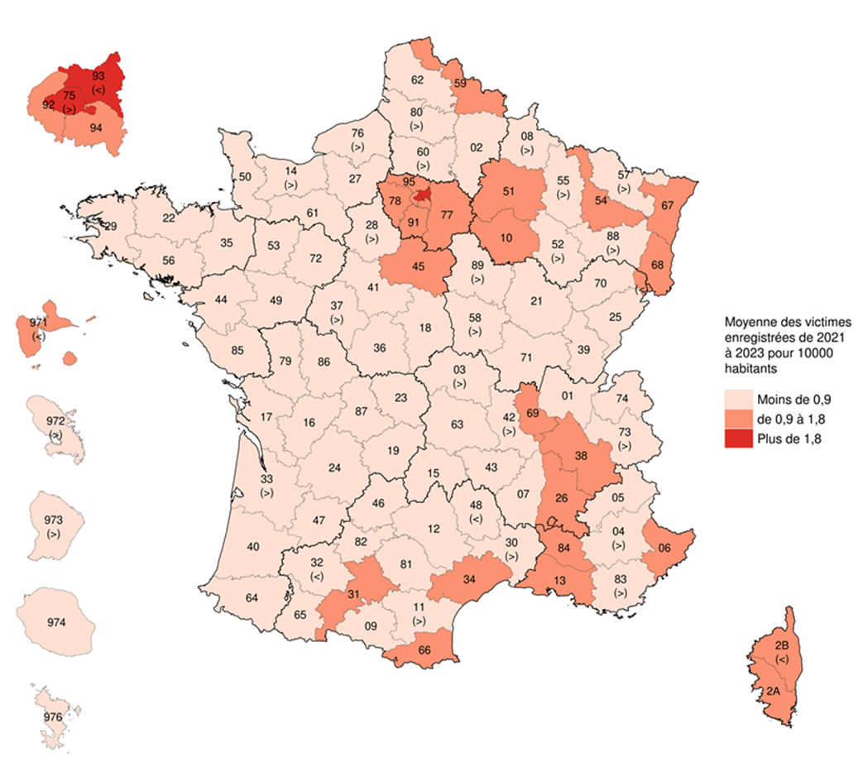
05 | Hautes-Alpes | 0.6 |  |  | Moyenne 2021-2023
06 | Alpes-Maritimes | 1.6 |  | taux paris et petite couronne | 2.0
07 | Ardèche | 0.6 |  | taux Ile-de-France | 1.7
08 | Ardennes | 0.8
09 | Ariège | 0.7
10 | Aube | 1.1
11 | Aude | 0.8
12 | Aveyron | 0.7
13 | Bouches-du-Rhône | 1.1
14 | Calvados | 0.9
15 | Cantal | 0.5
16 | Charente | 0.6
17 | Charente-Maritime | 0.6
18 | Cher | 0.5
19 | Corrèze | 0.7
21 | Côte-d'Or | 0.6
22 | Côtes-d'Armor | 0.5
23 | Creuse | 0.5
24 | Dordogne | 0.5
25 | Doubs | 0.8
26 | Drôme | 1.1
27 | Eure | 0.7
28 | Eure-et-Loir | 0.8
29 | Finistère | 0.7
2A | Corse-du-Sud | 1.3
2B | Haute-Corse | 1.0
30 | Gard | 0.9
31 | Haute-Garonne | 1.2
32 | Gers | 0.3 | Note : Les signes « < », « > » indiquent que les départements concernés pourraient être classés dans la classe inférieure « < » ou supérieure « > ».
33 | Gironde | 0.9 | Lecture : le Bas-Rhin est affecté à la classe des départements ayant, en moyenne entre 2021 et 2023, de 1,6 crimes ou délits à caractère raciste pour 10000 habitants.
34 | Hérault | 1.1 | Champ : France; crimes et délits commis en raison de l'ethnie, de la nation, d'une prétendue race ou religion.
35 | Ille-et-Vilaine | 0.8 | Sources : SSMSI, bases statistiques des infractions enregistrées par la police et la gendarmerie de 2021 à 2023; Insee, recensement de la population 2021.
36 | Indre | 0.5
37 | Indre-et-Loire | 0.9
38 | Isère | 1.0
39 | Jura | 0.7
40 | Landes | 0.7
41 | Loir-et-Cher | 0.6
42 | Loire | 0.9
43 | Haute-Loire | 0.5
44 | Loire-Atlantique | 0.7
45 | Loiret | 1.1
46 | Lot | 0.6
47 | Lot-et-Garonne | 0.5
48 | Lozère | 0.3
49 | Maine-et-Loire | 0.6
50 | Manche | 0.5
51 | Marne | 1.2
52 | Haute-Marne | 0.8
53 | Mayenne | 0.7
54 | Meurthe-et-Moselle | 1.1
55 | Meuse | 0.9
56 | Morbihan | 0.4
57 | Moselle | 0.9
58 | Nièvre | 0.8
59 | Nord | 1.0
60 | Oise | 0.9
61 | Orne | 0.7
62 | Pas-de-Calais | 0.7
63 | Puy-de-Dôme | 0.8
64 | Pyrénées-Atlantiques | 0.8
65 | Hautes-Pyrénées | 0.5
66 | Pyrénées-Orientales | 1.2
67 | Bas-Rhin | 1.6
68 | Haut-Rhin | 1.2
69 | Rhône | 1.4
70 | Haute-Saône | 0.5
71 | Saône-et-Loire | 0.5
72 | Sarthe | 0.7
73 | Savoie | 0.9
74 | Haute-Savoie | 0.8
75 | Paris | 3.0
76 | Seine-Maritime | 0.9
77 | Seine-et-Marne | 1.1
78 | Yvelines | 1.1
79 | Deux-Sèvres | 0.6
80 | Somme | 0.9
81 | Tarn | 0.7
82 | Tarn-et-Garonne | 0.6
83 | Var | 0.9
84 | Vaucluse | 1.0
85 | Vendée | 0.4
86 | Vienne | 0.8
87 | Haute-Vienne | 0.6
88 | Vosges | 0.8
89 | Yonne | 0.9
90 | Territoire de Belfort | 1.0
91 | Essonne | 1.2
92 | Hauts-de-Seine | 1.5
93 | Seine-Saint-Denis | 1.8
94 | Val-de-Marne | 1.3
95 | Val-d'Oise | 1.6
971 | Guadeloupe | 0.9
972 | Martinique | 0.9
973 | Guyane | 0.8
974 | La Réunion | 0.4
976 | Mayotte | 0.5

Figure 4
 |  | France | France métropolitaine
 | Commune rurale | 0.4 | 0.4
 | Unité urbaine de 2 000 à 4 999 habitants | 0.7 | 0.7
 | Unité urbaine de 5 000 à 9 999 habitants | 0.9 | 0.9
 | Unité urbaine de 10 000 à 19 999 habitants | 1.0 | 1.0
 | Unité urbaine de 20 000 à 49 999 habitants | 1.2 | 1.2
 | Unité urbaine de 50 000 à 99 999 habitants | 1.3 | 1.3
 | Unité urbaine de 100 000 à 199 999 habitants | 1.1 | 0.9
 | Unité urbaine de 200 000 à 1 999 999 habitants | 1.6 | 1.6
 | Unité urbaine de Paris | 2.2 | 2.2
 | Total | 1.2 | 1.2

Figure 4. Nombre de crimes et délits « à caractère raciste » enregistrées par les forces de sécurité en 2023 par taille d’unité urbaine pour 10 000 habitants (en lieu de commission)

Lecture . En 2023, le taux de crimes ou délits "à caractère raciste" est de 2,2 victimes pour 10 000 habitants dans l'unité urbaine de Paris.
Champ · France.
Source · SSMSI, base statistique des infractions enregistrées par les forces de sécurité en 2023; Insee, populations légales, recensement de la population 2019.

Figure 5
 | Figure 5. Âge et nationalité des victimes associées aux crimes et délits commis en raison de l'ethnie, de la nation,
 | d'une prétendue race ou de la religion

AGE

Nationalités étrangères

.

Lecture . En 2023, 25 % des victimes de crimes ou délits "à caractère raciste" ont entre 35 et 44 ans et 16 % sont de nationalités étrangères (comparativement à l'ensemble de la population (13 % et 8 % respectivement) ou à l'ensemble des victimes de crimes et délits (19 % et 10 % respectivement).
Champ · France.
Source · SSMSI, base statistique des victimes enregistrées par les forces de sécurité en 2023 (personnes physiques); Insee, recensements de la population (données réajustées en 2019 et 2020) et estimations de population.

 |  | 2021
 |  | Ensemble de la population | Ensemble des victimes de crimes ou délits | Victimes de crimes ou délits à caractère raciste
 | Nationalité française | 90% | 90% | 75%
 | Ressortissants d'un pays d'Afrique | 3% | 5% | 13%
 | Ressortissants d'un autre pays | 4% | 5% | 5%
 | Nationalité non renseignée | 0% | 0% | 7%

 |  |  |  |  |  |  |  | 2023
 |  | 2022 |  |  |  |  |  | Ensemble de la population | Ensemble des victimes de crimes ou délits | Victimes de crimes ou délits à caractère raciste
 |  | Ensemble de la population | Ensemble des victimes de crimes ou délits | Victimes de crimes ou délits à caractère raciste |  |  | Nationalité française | 92% | 77% | 75%
 | Nationalité française | 90% | 89% | 77% |  |  | Ressortissants d'un pays d'Afrique | 4% | 5% | 11%
 | Ressortissants d'un pays d'Afrique | 3% | 5% | 12% |  |  | Ressortissants d'un autre pays | 4% | 5% | 5%
 | Ressortissants d'un autre pays | 4% | 6% | 5% |  |  | Nationalité non renseignée | 0% | 14% | 10%
 | Nationalité non renseignée | 0% | 0% | 6%

 |  | 2022 |  |  |  |  | 2022
 | Ensemble de la population | Ensemble des victimes de crimes ou délits | Victimes de crimes ou délits à caractère raciste |  |  | Ensemble de la population | Ensemble des victimes de crimes ou délits | Victimes de crimes ou délits à caractère raciste
< 15 | 11,995,064 | 176029 | 321 |  | < 15 | 18% | 6% | 5%
15-24 | 7,879,199 | 486443 | 803 |  | 15-24 | 12% | 16% | 12%
25-34 | 7,940,125 | 644801 | 1570 |  | 25-34 | 12% | 21% | 24%
35-44 | 8,832,655 | 589661 | 1805 |  | 35-44 | 13% | 19% | 28%
45-54 | 9,011,409 | 490812 | 1186 |  | 45-54 | 13% | 16% | 18%
55-64 | 8,446,048 | 334902 | 583 |  | 55-64 | 13% | 11% | 9%
65-74 | 7,022,478 | 226412 | 198 |  | 65-74 | 10% | 7% | 3%
75 ou + | 6,286,470 | 175097 | 60 |  | 75 ou + | 9% | 6% | 1%
 | 67,413,447 | 3124157 | 6526

 |  | 2023 |  |  |  |  | 2023
 | Ensemble de la population | Ensemble des victimes de crimes ou délits | Victimes de crimes ou délits à caractère raciste |  |  | Ensemble de la population | Ensemble des victimes de crimes ou délits | Victimes de crimes ou délits à caractère raciste
< 15 | 12,107,320 | 203973 | 514 |  | < 15 | 18% | 6% | 6%
15-24 | 7,921,366 | 487135 | 1068 |  | 15-24 | 12% | 15% | 13%
25-34 | 7,974,777 | 658956 | 1932 |  | 25-34 | 12% | 20% | 24%
35-44 | 8,863,982 | 615829 | 2022 |  | 35-44 | 13% | 19% | 25%
45-54 | 9,030,393 | 506222 | 1470 |  | 45-54 | 13% | 16% | 18%
55-64 | 8,456,323 | 344211 | 702 |  | 55-64 | 12% | 11% | 9%
65-74 | 7,026,993 | 228623 | 274 |  | 65-74 | 10% | 7% | 3%
75 ou + | 6,288,812 | 183408 | 91 |  | 75 ou + | 9% | 6% | 1%
 | 67,669,965 | 3228357 | 8073

Figure 6
Figure 6. Âge et nationalité des personnes mises en cause en 2023 par les forces de sécurité pour crime ou délit commis en raison de l'ethnie, de la nation, d'une prétendue race ou de la religion

AGE

Nationalités étrangères

 |  |  |  |  |  |  |  | CONTINENT_NATIONALITE |  |  | _NATIONALITE | Fréquence | Fréquence
Lecture . En 2023, 42 % des mis en cause pour crimes ou délits "à caractère raciste" ont moins de 35 ans et 11 % sont de nationalités étrangères (comparativement à l'ensemble de la population (41 % et 8 % respectivement) ou à l'ensemble des mis en cause pour crimes ou délits (63 % et 19 % respectivement). |  |  |  |  |  |  |  |  |  |  | Ressortissants d'un pays d'Afrique | 280 | 280 | 7%
Champ · France |  |  |  |  |  |  |  | Ressortissants d'un pays d'Afrique | 224391 | 12% | Ressortisants d'un autre pays | 178 | 458 | 4%
Sources · SSMSI, base statistique des mis en cause enregistrés par les services de sécurité en 2023 ; Insee, populations légales, estimations au 1er janvier 2022. |  |  |  |  |  |  |  | Ressortisants d'un autre pays | 135451 | 7% | Nationalité française | 3747 | 4205 | 89%
 |  |  |  |  |  |  |  | Nationalité française | 1560349 | 81%
 |  |  |  |  |  |  |  | non réponse | 11432 | 1%
 |  |  |  |  |  |  |  |  | 1931623
2021 | Ensemble de la population | Ensemble des mis en cause | Mis en cause pour crime ou délit à caractère raciste, xénophobe ou antireligieux
Nationalité française | 93% | 81% | 90%
Ressortissants d'un pays d'Afrique | 3% | 12% | 6%
Ressortissants d'un autre pays | 4% | 7% | 4%

2022 | Ensemble de la population | Ensemble des mis en cause | Mis en cause pour crime ou délit à caractère raciste, xénophobe ou antireligieux | 2023 | Ensemble de la population | Ensemble des mis en cause | Mis en cause pour crime ou délit à caractère raciste, xénophobe ou antireligieux
Nationalité française | 93% | 80% | 88% | Nationalité française | 92% | 81% | 89%
Ressortissants d'un pays d'Afrique | 3% | 13% | 8% | Ressortissants d'un pays d'Afrique | 4% | 12% | 7%
Ressortissants d'un autre pays | 4% | 7% | 4% | Ressortissants d'un autre pays | 4% | 7% | 4%

 | 2022
 | Ensemble de la population | Ensemble des mis en cause | Mis en cause pour crime ou délit à caractère raciste, xénophobe ou antireligieux
< 15 | 18% | 6% | 6% | 2023
15-24 | 12% | 33% | 15% |  | Ensemble de la population | Ensemble des mis en cause | Mis en cause pour crime ou délit à caractère raciste, xénophobe ou antireligieux
25-34 | 12% | 25% | 19% | < 15 | 18% | 6% | 8%
35-44 | 13% | 19% | 21% | 15-24 | 12% | 33% | 15%
45-54 | 13% | 10% | 18% | 25-34 | 12% | 25% | 19%
55-64 | 13% | 5% | 13% | 35-44 | 13% | 19% | 20%
65-74 | 10% | 2% | 7% | 45-54 | 13% | 11% | 18%
75 ou + | 9% | 0% | 2% | 55-64 | 13% | 5% | 12%
 |  |  |  | 65-74 | 10% | 2% | 6%
 |  |  |  | 75 ou + | 9% | 1% | 3%

Figure 7
Figure 7 . Répartition des victimes enregistrées par la police nationale en 2023 par sexe et par âge

Lecture : sur le champ de la police nationale, 19 % des femmes victimes d'atteintes "à caractère raciste" pour lesquelles une contravention de 5ème classe a été enregistrée ont entre 30 et 44 ans ; parmi les victimes d’un crime ou délit « à caractère raciste » de 60 ans et plus, 41 % sont des femmes.
Champ : France, contraventions enregistrées par la police nationale.
Source : SSMSI, base statistique des victimes enregistrées par la police nationale en 2023.

 |  | Moins de 18 ans |  | 18 à 29 ans |  | 30 à 44 ans |  | 45 à 59 ans |  | 60 ans et plus
 |  | délits | Contraventions | délits | Contraventions | délits | Contraventions | délits | Contraventions | délits | Contraventions
 | Femmes | 3% | 3% | 11% | 10% | 16% | 19% | 10% | 13% | 3% | 4%
 | Hommes | 4% | 3% | 12% | 9% | 22% | 20% | 15% | 13% | 5% | 5%
 | % femmes | 45% | 50% | 49% | 53% | 43% | 49% | 40% | 48% | 41% | 43%

Figure complémentaire
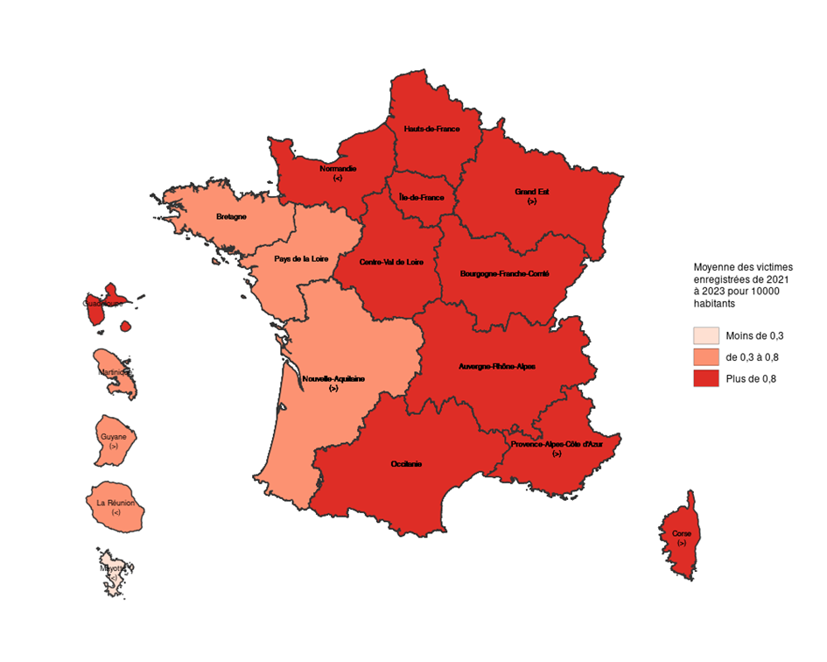
 |  | Figure 4. Nombre de contraventions "à caractère raciste" enregistrées, pour 10 000 habitants par région (en moyenne annuelle entre 2021 et 2023, en lieu de commission)
Guadeloupe | 1.0
Martinique | 0.6
Guyane | 0.7
La Réunion | 0.3
Mayotte | 0.3
Île-de-France | 0.9
Centre-Val de Loire | 1.0
Bourgogne-Franche-Comté | 1.1
Normandie | 0.8
Hauts-de-France | 0.9
Grand Est | 1.1
Pays de la Loire | 0.7
Bretagne | 0.6
Nouvelle-Aquitaine | 0.8
Occitanie | 0.9
Auvergne-Rhône-Alpes | 1.0
Provence-Alpes-Côte d'Azur | 1.1
Corse | 1.1

 |  | Note : Les signes « < », « > » indiquent que les départements concernés pourraient être classés dans la classe inférieure « < » ou supérieure « > ».
 |  | Lecture : l'Ile-de-France est affecté à la classe des régions ayant, en moyenne entre 2021 et 2023, plus de 0,9 contravention à caractère raciste pour 10 000 habitants.
 |  | Champ : France; contraventions commises en raison de l'ethnie, de la nation,
 |  | d'une prétendue race ou religion.
 |  | Sources : SSMSI, bases statistiques des infractions enregistrées par la police et la gendarmerie de 2021 à 2023;
 |  | Insee, recensement de la population 2021.

